summary
市場調查分析
o市場調查的步驟
o問卷資料的尋找與取代技巧
o利用樞紐分析來做問卷分析
o繪製樞紐分析圖
o利用交叉篩選器來做交叉分析

樞紐分析
插入頁次，並於表格區按下樞紐分析表鈕

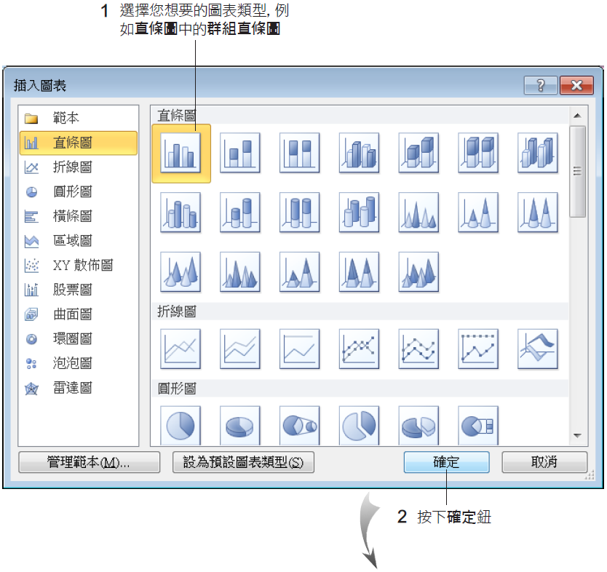
繪製樞紐分析圖
方法1
1.請選取樞紐分析表中的任一個儲存格
2.然後將功能區切換至樞紐分析表工具/選項頁次
3.再按下工具區的樞紐分析圖鈕
4.此時會開啟插入圖表交談窗，讓選擇要建立的圖表類型
方法2
或選取樞紐分析表中的任一個儲存格後，按下 F11鍵，可快速在新工作表中建立樞紐分析圖

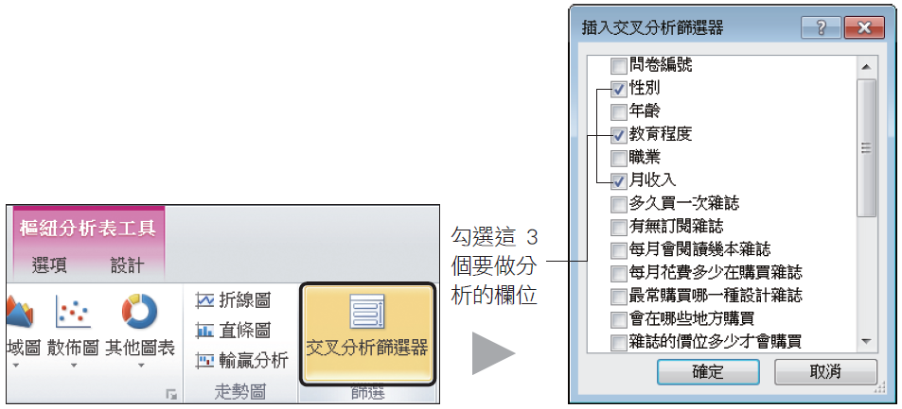
利用「交叉分析篩選器」 做交叉比對分析

1.選取樞紐分析表範圍內之任一儲存格
2.按下插入頁次中的交叉分析篩選器鈕
3.此時會開啟插入交叉分析篩選器交談窗
4.請勾選需要分析的相關欄位，如：性別、教育程度與月收入
按下確定鈕後，工作表上會出現3個的交叉分析篩選器- 性別、教育程度與月收入
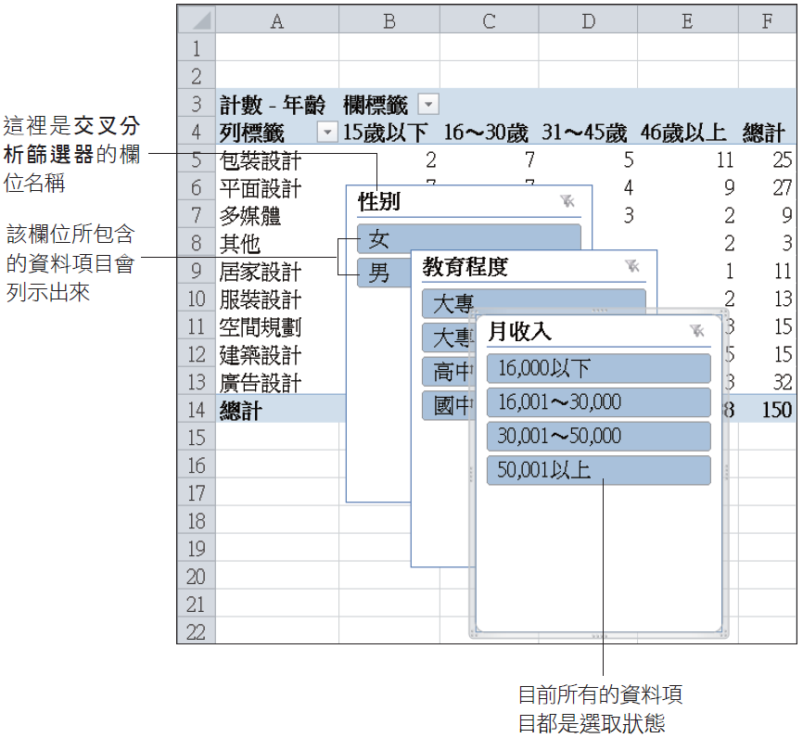

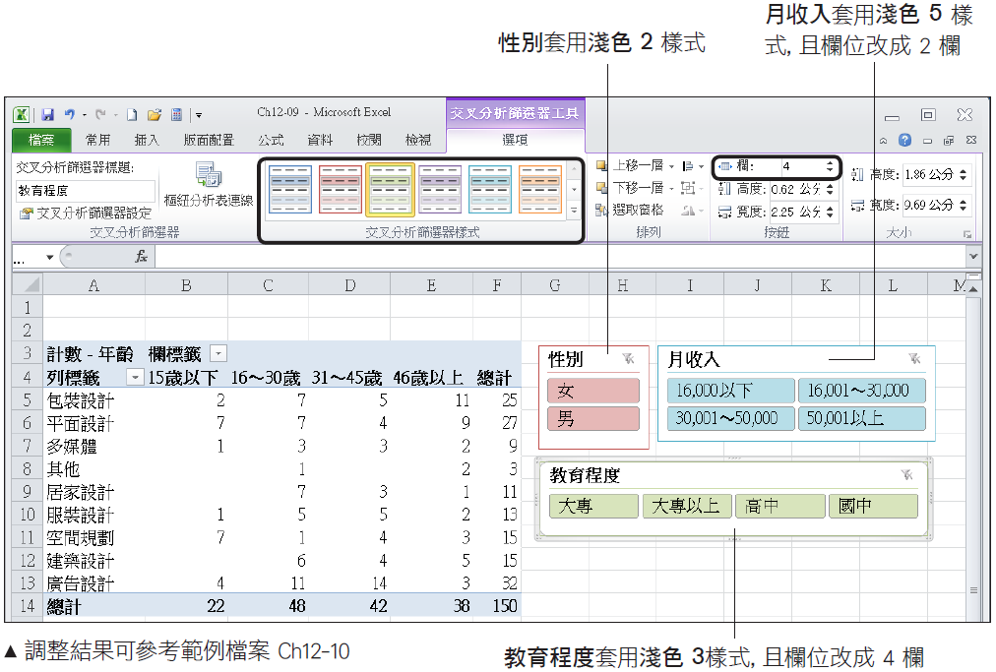
交叉分析篩選器的美化與刪除
o當選取交叉分析篩選器時，會自動顯示交叉分析篩選器工具/選項頁次，切換到其中可套用各種樣式，以及調整交叉分析篩選器的大小、欄位等設定
o若不再需要交叉分析篩選器，只要選取交叉分析篩選器並按下Delete鍵，即可刪除該交叉分析篩選器，且樞紐分析表也會恢復原本的統計數據

Chart1
不同年齡層購買設計雜誌的喜好
 | 15歲以下 | 16～30歲 | 31～45歲 | 46歲以上 | (空白)
包裝設計 | 2 | 7 | 5 | 11
平面設計 | 7 | 7 | 4 | 9
多媒體 | 1 | 3 | 3 | 2
其他 |  | 1 |  | 2
居家設計 |  | 7 | 3 | 1
服裝設計 | 1 | 5 | 5 | 2
空間規劃 | 7 | 1 | 4 | 3
建築設計 |  | 6 | 4 | 5
廣告設計 | 4 | 11 | 14 | 3
(空白)

